操作界面
1
2
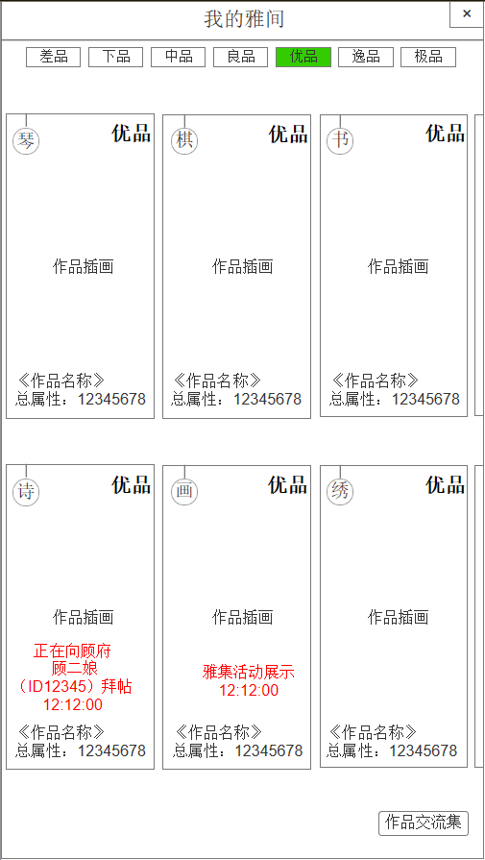
3
1.我的雅间 | 序号 | 名称 | 操作说明 |  |  | 显示说明 |  |  | 修改备注
 | 1 | 标题 |  |  |  | 显示标题“我的雅间”
 | 2 | 关闭按钮 | 单击返回按钮，回到风雅集主界面
 | 3 | 切换标签 | 单击标签，切换作品分页 |  |  | 显示标签按钮，差品、下品、中品、良品、优品、逸品、极品 若该标签分页下无作品显示，则显示文字“暂无作品”
 | 4 | 作品 | 单击作品，弹窗查看作品 |  |  | 显示作品档次、类型、名称、总属性、插画；获取先后排序
 | 5 | 雅集活动展示 | 单击“中止”，弹窗确认，返还黄金或道具 |  |  | 提示雅集活动展示中、倒计时
4
 | 6 | 向某人拜帖中 | 单击“中止”，弹窗确认，返还黄金或道具 |  |  | 提示向某玩家（ID）拜帖中、倒计时
 | 8 | 作品交流集 | 单击按钮，弹窗作品交流集

5
6
7

8

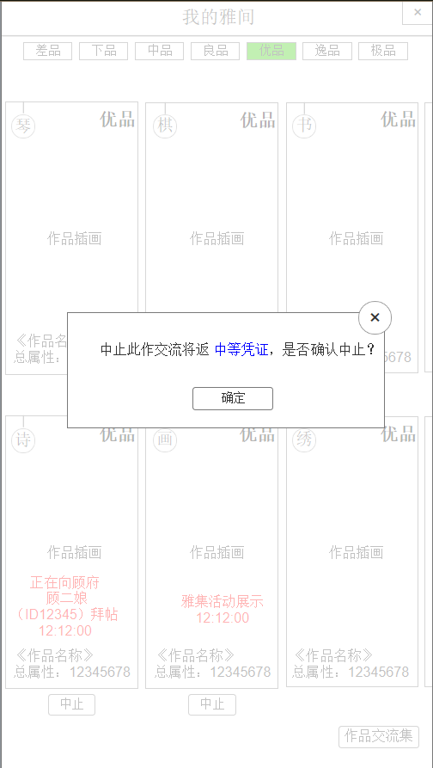
2.中止交流 | 序号 | 名称 | 操作说明 |  |  | 显示说明 |  |  | 修改备注
 | 1 | 关闭按钮 | 单击关闭弹窗
 | 2 | 提示信息 |  |  |  | 显示提示信息，返还之前消耗的黄金或道具
 | 3 | 确定按钮 | 单击确定中止，返还之前的消耗

1
2

1

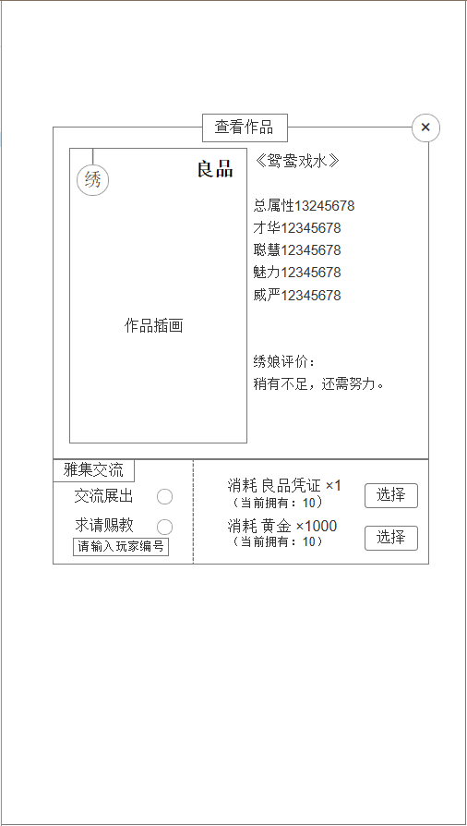
1
2
3.查看作品 | 序号 | 名称 | 操作说明 |  |  | 显示说明 |  |  | 修改备注
 | 1 | 标题 |  |  |  | 显示标题“查看作品”
 | 2 | 关闭按钮 | 单击关闭弹窗
3
 | 3 | 作品 |  |  |  | 显示作品类型、档次、插画
 | 4 | 作品信息 |  |  |  | 显示作品名称、属性、评价 |  |  | 作品评定时的评价
4
 | 5 | 交流方式 | 单击圆圈，选定方式 |  |  | 1.交流展出，在雅集活动（公共展出） 2.求请赐教，输入玩家编号，指定赐教
 | 6 | 交流消耗 |  |  |  | 显示消耗的黄金或道具，显示我拥有的数量
 | 7 | 选择按钮 | 单击选择，弹窗二次确认

5
6

7

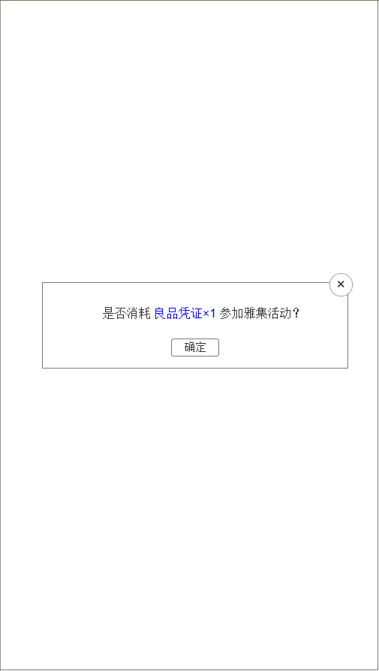
4.二次确认参加雅集活动 | 序号 | 名称 | 操作说明 |  |  | 显示说明 |  |  | 修改备注
 | 1 | 关闭按钮 | 单击关闭弹窗
 | 2 | 提示信息 |  |  |  | 提示消耗黄金或道具参加雅集活动
 | 3 | 确定按钮 | 单击确定，请求展示，跳转作品详情展示中状态

2
1

3

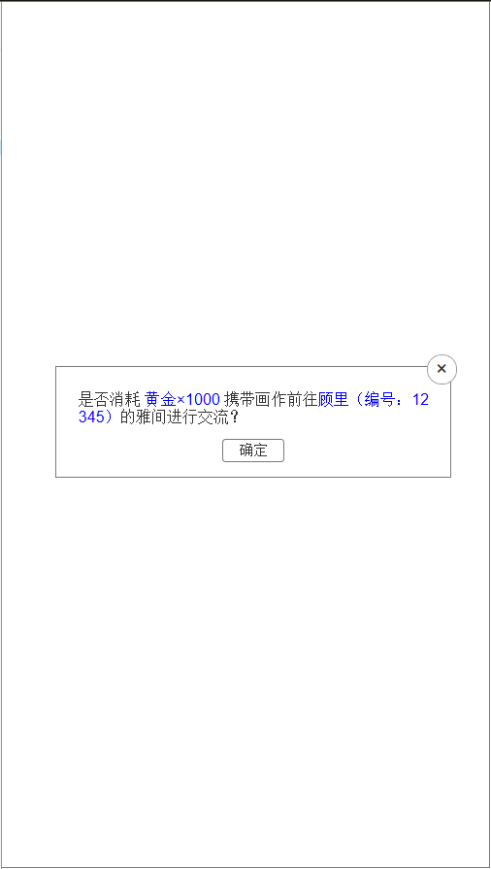
5.二次确认求请赐教 | 序号 | 名称 | 操作说明 |  |  | 显示说明 |  |  | 修改备注
 | 1 | 关闭按钮 | 单击关闭弹窗
 | 2 | 提示信息 |  |  |  | 提示消耗黄金或道具前往某ID角色的雅间进行交流
 | 3 | 确定按钮 | 单击确定，请求拜帖前往，跳转作品详情拜帖中状态

2
1

3

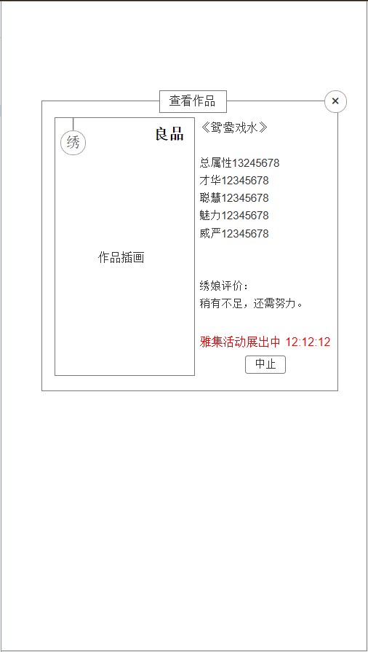
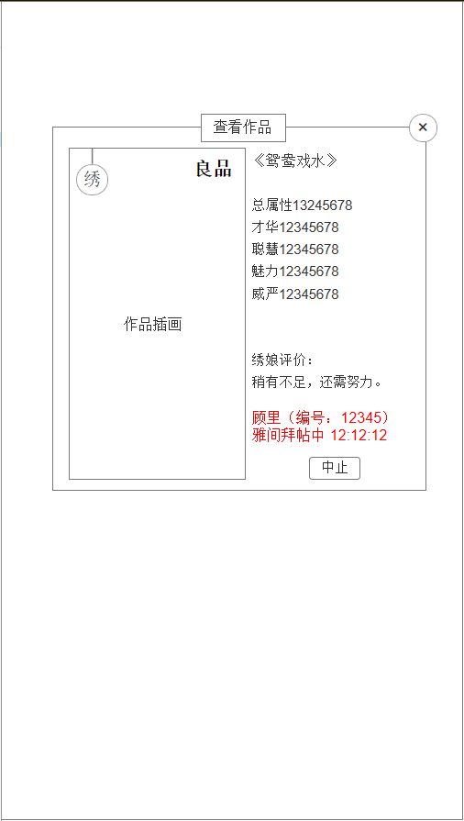
1
6.作品展示中 |  |  |  | 序号 | 名称 |  | 操作说明 | 显示说明 |  | 修改备注
（我的雅间点击作品 |  |  |  | 1 | 标题 |  |  | 显示标题“查看作品”
也显示此弹窗） |  |  |  | 2 | 关闭按钮 |  | 单击关闭弹窗
2
 |  |  |  | 3 | 作品插画 |  |  | 显示作品插画、类型、档次
 |  |  |  | 4 | 作品信息 |  |  | 显示作品名称、属性、评价
 |  |  |  | 5 | 作品状态 |  |  | 状态1.雅集活动展出 2.雅间拜帖中
 |  |  |  | 6 | 中止按钮 |  | 单击中止按钮

3
4

5

6

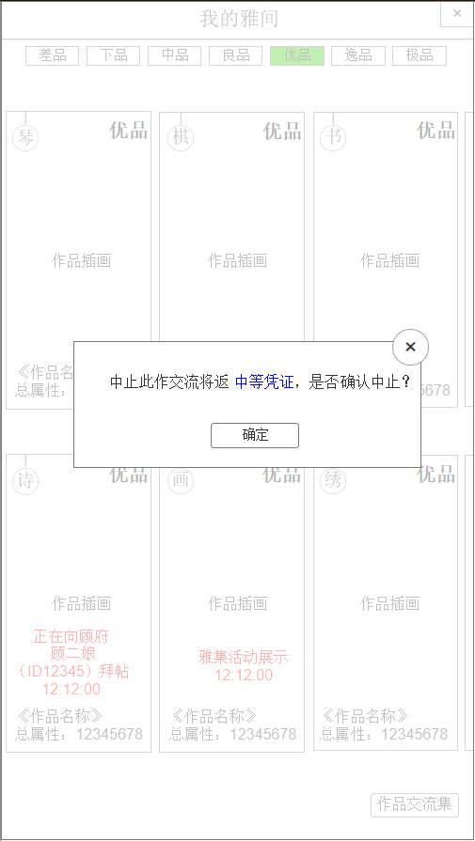
7.中止 | 序号 | 名称 | 操作说明 |  |  | 显示说明 |  |  | 修改备注
 | 1 | 关闭按钮 | 单击关闭弹窗
 | 2 | 提示信息 |  |  |  | 提示返还黄金或道具
 | 3 | 确定按钮 | 单击确定，中止交流，跳转回我的雅间

1

2

3

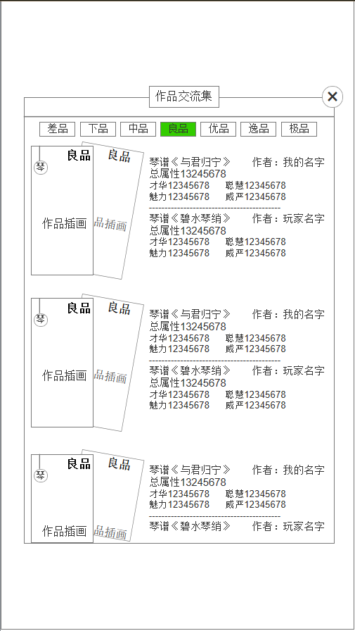
1
8.交流集 | 序号 | 名称 | 操作说明 |  |  | 显示说明 |  |  | 修改备注
 | 1 | 标题 |  |  |  | 显示标题“作品交流集”
 | 2 | 关闭按钮 | 单击关闭弹窗
2
 | 3 | 分页标签 | 单击分页标签，切换分页
 | 4 | 双方作品插画 |  |  |  | 显示交流双方的作品类型、档次、插画
3
 | 5 | 作品信息 |  |  |  | 显示作品名称、属性、作者

5

4

1
2
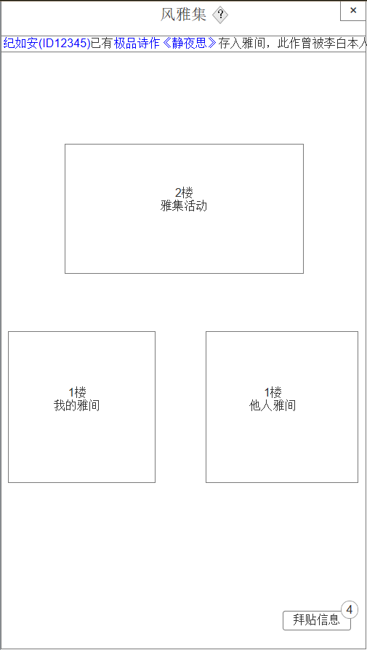
3
9.风雅集主界面 | 序号 | 名称 | 操作说明 |  |  | 显示说明 |  |  | 修改备注
 | 1 | 标题 |  |  |  | 显示标题“风雅集”
 | 2 | 返回按钮 | 单击返回主界面
 | 3 | 宣传展示跑马灯 |  |  |  | 从主界面进入风雅集时，从未交流的极品作品中随机一件做宣传展示
 | 4 | 雅集活动入口 | 单击进入雅集活动界面
 | 5 | 我的雅间入口 | 单击进入我的雅间界面
 | 6 | 他人雅间入口 | 单击弹窗随便逛逛或拜访闺蜜
 | 7 | 拜帖信息 | 单击弹窗拜帖信息 |  |  | 显示按钮及未读信息提示
4

5

6

7

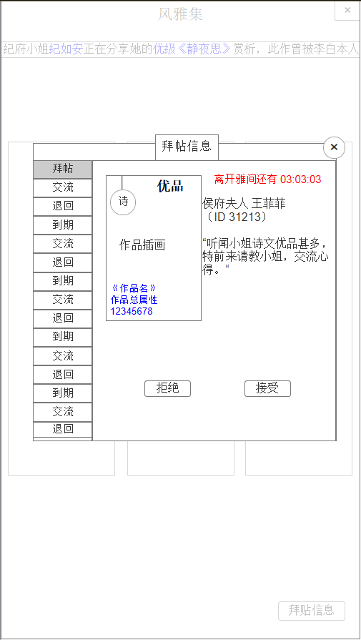
10.拜帖信息 | 序号 | 名称 | 操作说明 |  |  | 显示说明 |  |  | 修改备注
他人的拜帖 | 1 | 标题 |  |  |  | 显示标题“拜帖信息”
 | 2 | 关闭按钮 | 单击关闭弹窗
3
1
2
4
 | 3 | 信息标签 | 单击标签，切换信息内容 |  |  | 标签类型： 1.拜帖：他人向我拜帖 2.交流：我的展示作品或拜帖作品成功交流 3.退回：我的拜帖作品被退回 4.到期：我的拜帖作品到期或展示到期 标签状态： （按获取时间先后排序） 1.选中 2.已读（已处理） 3.未读（未处理）
6
 | 4 | 拜帖处理倒计时 |  |  |  | 显示对方的拜帖倒计时
 | 5 | 拜帖信息 |  |  |  | 显示拜帖方昵称、ID、文本
5
 | 6 | 拜帖作品 |  |  |  | 显示作品档次、类型、名称、总属性、插画
 | 7 | 拒绝按钮 | 单击拒绝，退还拜帖 |  |  | 拒绝后按钮消失，显示已阅及信息删除按钮
 | 8 | 接受按钮 | 单击接受，关闭信息弹窗，打开作品选择弹窗 |  |  | 接受后跳转选择作品页面，交流成功后返回后显示已阅及信息删除按钮
7
8

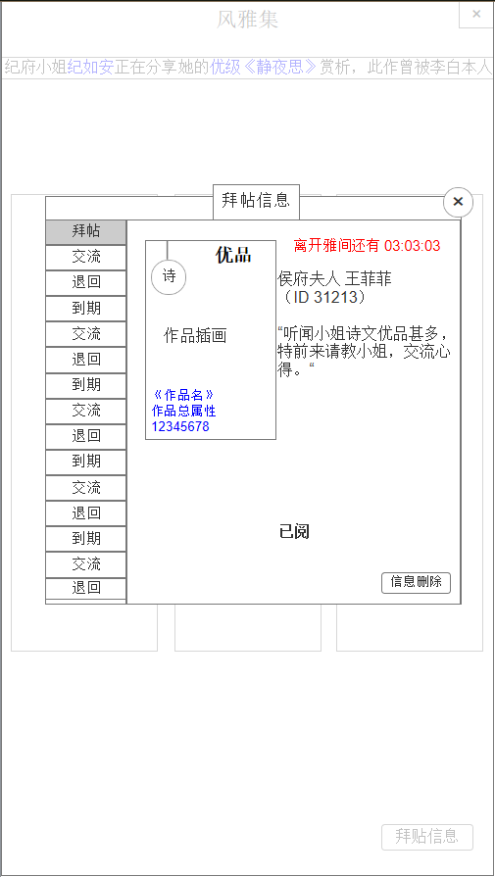
11.拜帖信息（已阅） | 序号 | 名称 | 操作说明 |  |  | 显示说明 |  |  | 修改备注
 | 1 | 已阅 |  |  |  | 显示已阅
 | 2 | 信息删除 | 单击删除此条信息

1

2

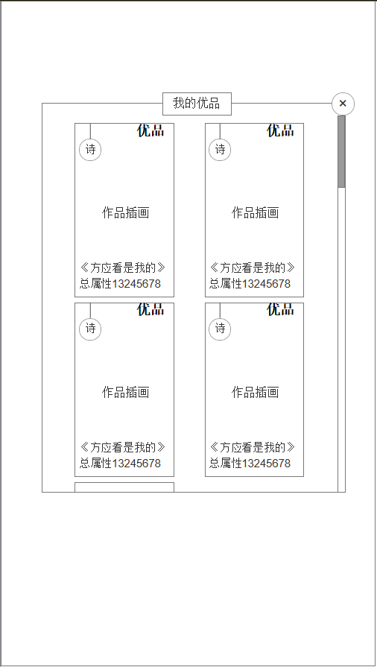
12.拜帖信息（选择作品） | 序号 | 名称 | 操作说明 |  |  | 显示说明 |  |  | 修改备注
 | 1 | 标题 |  |  |  | 显示标题“我的优品”（根据符合交流的档次显示）
 | 2 | 关闭按钮 | 单击关闭弹窗，打开上级拜帖信息弹窗
1
2
 | 3 | 滚动条 | 长按上下滚动
 | 4 | 作品 | 单击作品，关闭选择弹窗，打开选择消耗弹窗 |  |  | 显示符合交流档次的作品，包含作品类型、档次、插画、属性、名称

3

4

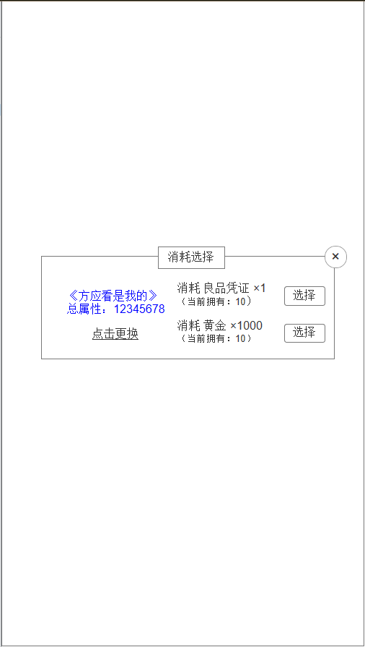
12.拜帖信息（选择消耗） | 序号 | 名称 | 操作说明 |  |  | 显示说明
 | 1 | 标题 |  |  |  | 显示标题“消耗选择”
 | 2 | 关闭按钮 | 单击关闭弹窗，打开上级拜帖信息弹窗
 | 3 | 作品信息 |  |  |  | 显示选择的作品名称、属性
 | 4 | 点击更换 | 单击点击更换，关闭选择消耗弹窗，打开选择作品弹窗
 | 5 | 消耗信息 |  |  |  | 显示消耗类型1.道具 2.黄金 以及当前拥有数量
 | 6 | 选择按钮 | 单击选择，交流成功，跳转交流成功界面

1
2

3

6

4
5

1

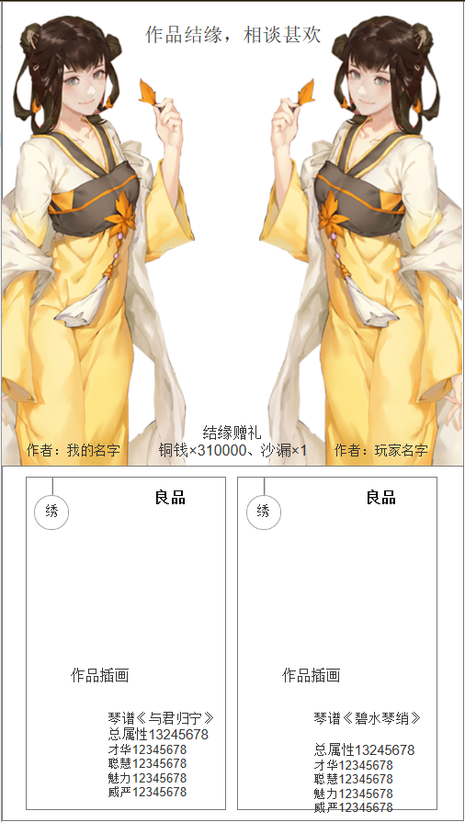
13.交流成功 | 序号 | 名称 | 操作说明 |  |  | 显示说明
 | 1 | 作品结缘 |  |  |  | 显示作品结缘提示
 | 2 | 我的形象 |  |  |  | 显示我的形象
 | 3 | 我的名字 |  |  |  | 显示我的名字
 | 4 | 对方形象 |  |  |  | 显示对方形象
4
 | 5 | 对方名字 |  |  |  | 显示对方名字
2
 | 6 | 结缘贺礼 |  |  |  | 显示结缘贺礼内容
 | 7 | 作品信息 |  |  |  | 显示双方作品信息，作品的档次、类型、插画、名称、属性
 |  |  | 单击界面上的任意位置返回拜帖信息弹窗界面的此帖位置

6
3
5

7

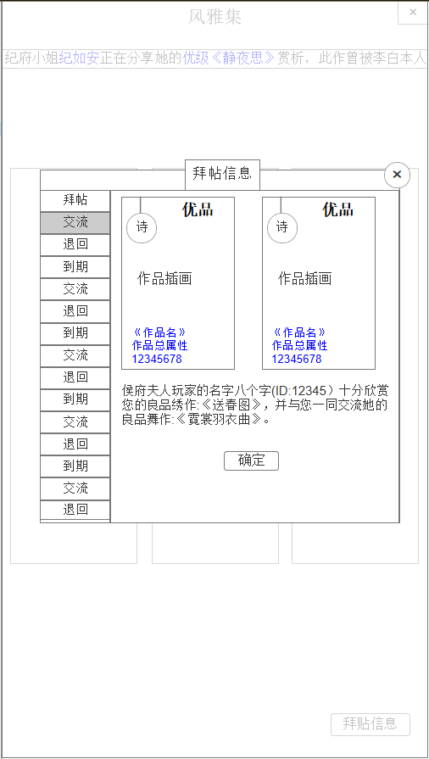
14.拜帖信息（交流成功） | 序号 | 名称 | 操作说明 |  |  | 显示说明
 | 1 | 交流 |  |  |  | 选中交流
 | 2 | 我的作品 |  |  |  | 显示我的作品信息，作品档次、类型、插画、作品名字、属性
 | 3 | 对方作品 |  |  |  | 显示对方作品信息，作品档次、类型、插画、作品名字、属性
 | 4 | 交流信息 |  |  |  | 显示交流成功信息文本
 | 5 | 确定按钮 | 单击确定按钮，弹窗交流成功 |  |  | 交流成功后增加数值、获得贺礼，返回拜帖信息界面

1
2
3

4

5

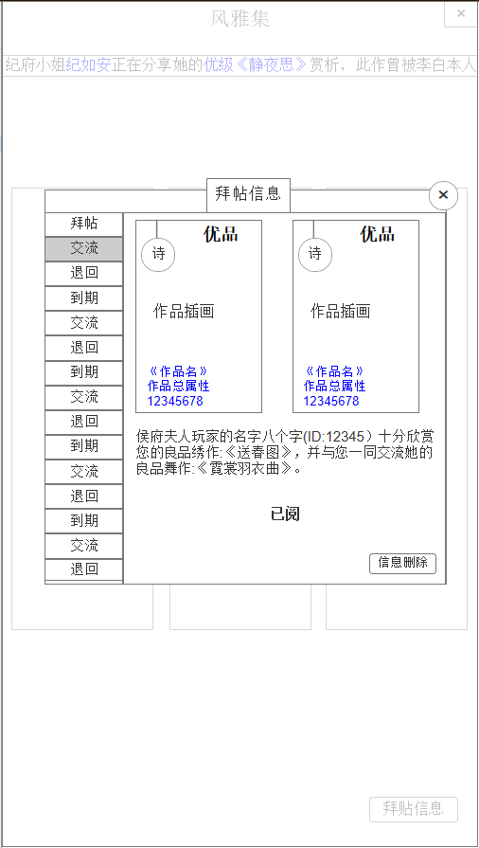
15.拜帖信息（交流已阅） | 序号 | 名称 | 操作说明 |  |  | 显示说明
 | 1 | 已阅 |  |  |  | 显示已阅
 | 2 | 信息删除 | 单击删除此条信息

1

2

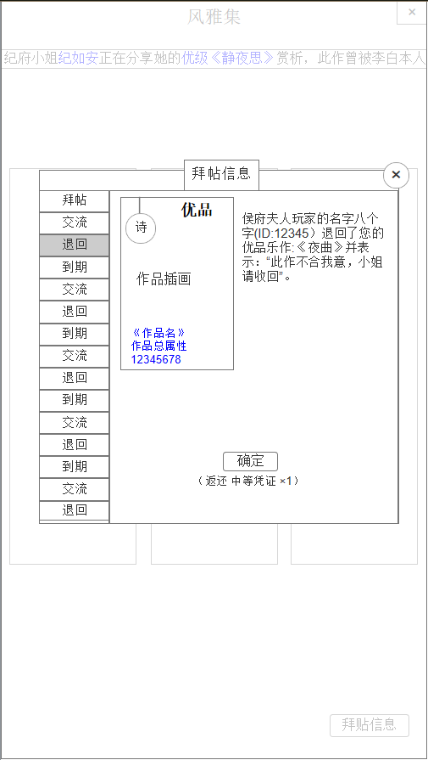
16.拜帖信息（退回） | 序号 | 名称 | 操作说明 |  |  | 显示说明
 | 1 | 退回 |  |  |  | 退回选中
 | 2 | 作品 |  |  |  | 显示作品档次、类型、名称、总属性、插画
 | 3 | 退回信息 |  |  |  | 显示退回信息文本
 | 4 | 确定按钮 | 单击确定，返还道具 |  |  | 飘道具动画，确定后按钮消失，显示已阅及删除信息按钮
 | 5 | 返还内容 |  |  |  | 显示返还道具或黄金，根据之前的消耗显示

2

1
3

4

5

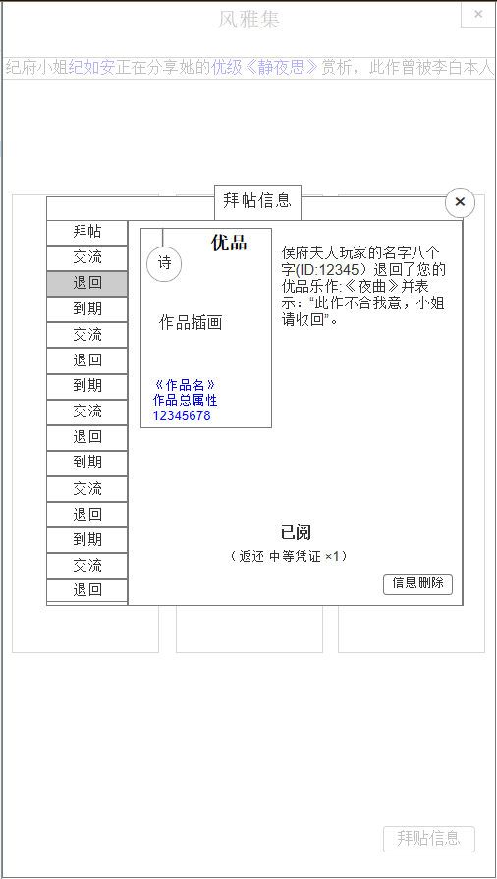
17.拜帖信息（交流已阅） | 序号 | 名称 | 操作说明 |  |  | 显示说明
 | 1 | 已阅 |  |  |  | 显示已阅
 | 2 | 信息删除 | 单击删除此条信息

1

2

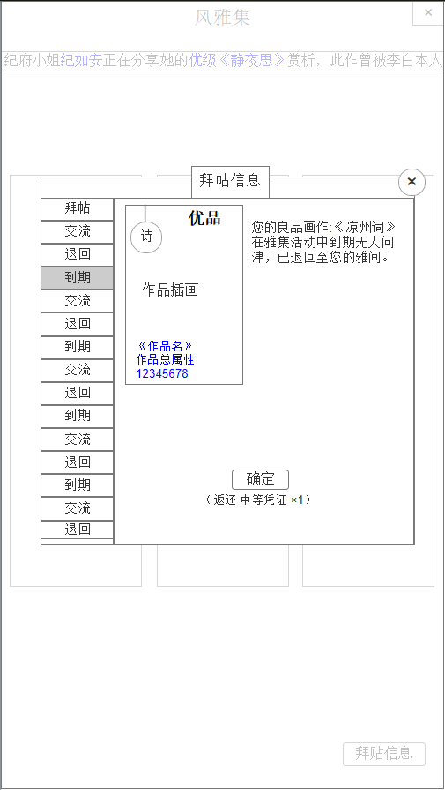
18.拜帖信息（到期） | 序号 | 名称 | 操作说明 |  |  | 显示说明
 | 1 | 到期 |  |  |  | 到期选中
 | 2 | 作品 |  |  |  | 显示作品档次、类型、名称、总属性、插画
 | 3 | 到期信息 |  |  |  | 显示到期信息文本
 | 4 | 确定按钮 | 单击确定，返还道具 |  |  | 飘道具动画，确定后按钮消失，显示已阅及删除信息按钮
 | 5 | 返还内容 |  |  |  | 显示返还道具或黄金，根据之前的消耗显示

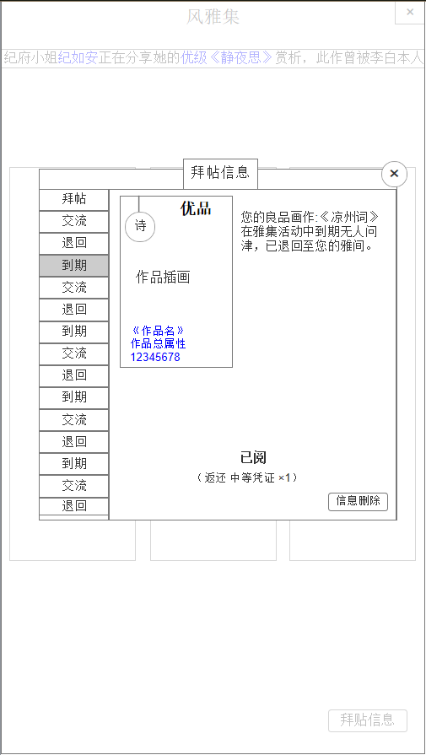
19.拜帖信息（到期已阅） | 序号 | 名称 | 操作说明 |  |  | 显示说明
 | 1 | 已阅 |  |  |  | 显示已阅
 | 2 | 信息删除 | 单击删除此条信息

1

2

1
2

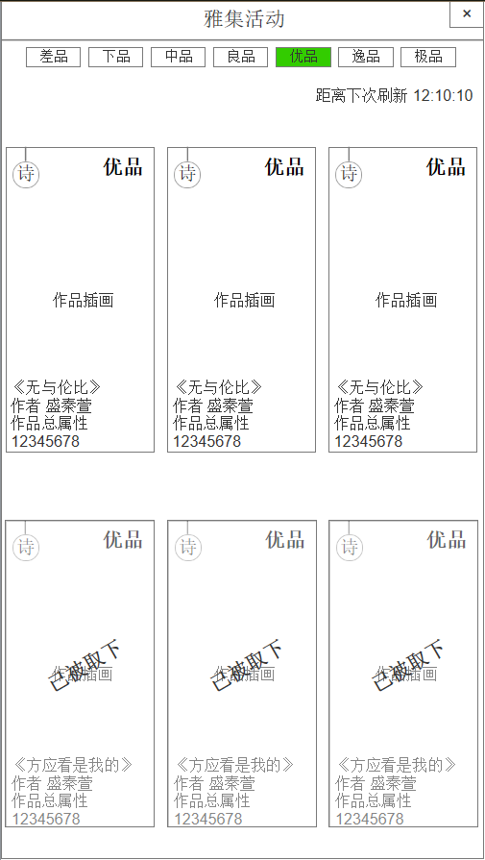
3
20.雅集活动 | 序号 | 名称 | 操作说明 |  |  | 显示说明
 | 1 | 标题 |  |  |  | 显示标题“雅集活动”
 | 2 | 返回按钮 | 单击返回风雅集主界面 |  |  | 显示返回按钮
4
 | 3 | 分页标签 | 单击切换分页 |  |  | 显示作品档次的分类标签
 | 4 | 倒计时 |  |  |  | 显示倒计时，刷新时间1小时
 | 5 | 作品信息 |  |  |  | 显示在雅集活动中展示的作品，包含作品档次、类型、插画、名称、作者、属性 系统随机挑选正在展示的相应档次的6件作品任玩家挑选
 | 6 | 取下状态 |  |  |  | 已经被其他玩家取下的作品

5

6

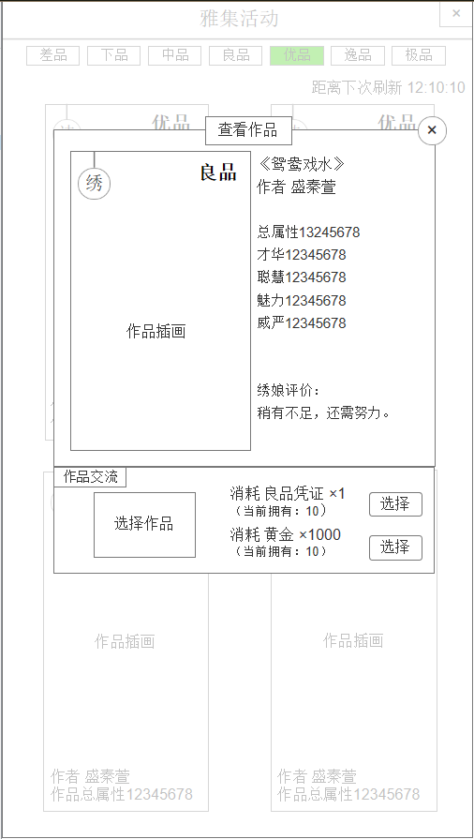
21.与展示的雅集作品交流 | 序号 | 名称 | 操作说明 |  |  | 显示说明
 | 1 | 标题 |  |  |  | 显示标题“查看作品”
 | 2 | 关闭按钮 | 单击关闭弹窗
1
 | 3 | 所查看的作品 |  |  |  | 显示作品档次、类型、插画
2
 | 4 | 作品信息 |  |  |  | 显示作品名称、作者、属性、评价
 | 5 | 选择作品 | 单击弹出选择作品弹窗
 | 6 | 交流消耗 |  |  |  | 显示交流所需消耗的道具或黄金，以及我拥有的数量
 | 7 | 选择按钮 | 单击选择 1.检验作品已选择，否则提示未选中作品 2.检验道具或黄金满足，否则提示材料不足 3.请求交流，在交流成功界面获得对方作品数值，并获得结缘贺礼 4.作品结缘后返回雅集活动界面
4
3

7

5

6

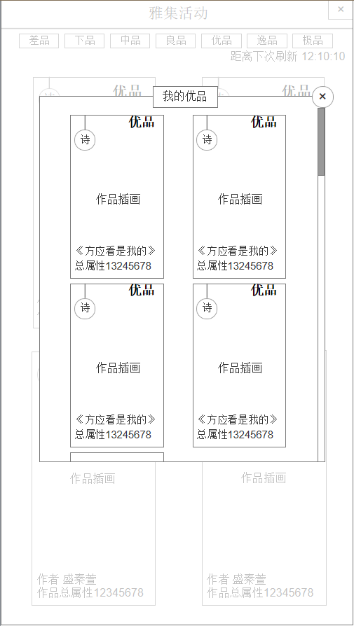
22.选择我的作品 | 序号 | 名称 | 操作说明 |  |  | 显示说明
 | 1 | 标题 |  |  |  | 显示标题“我的优品”（根据符合交流的档次显示）
 | 2 | 关闭按钮 | 单击关闭弹窗
 | 3 | 滚动条 | 长按上下滚动
1
2
 | 4 | 作品 | 单击作品，关闭选择弹窗，打开查看作品弹窗 |  |  | 显示符合交流档次的作品，包含作品类型、档次、插画、属性、名称

3

4

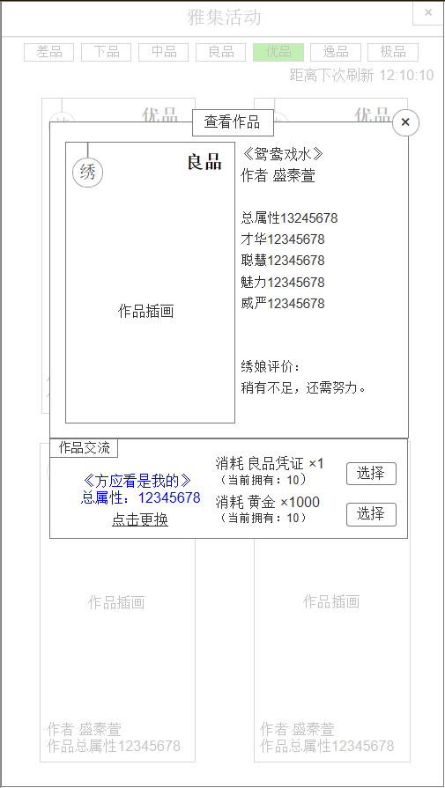
23.作品选择后 | 序号 | 名称 | 操作说明 |  |  | 显示说明
 | 1 | 我的作品 |  |  |  | 显示我选择的作品名称、总属性
 | 2 | 点击更换 | 单击弹窗重新选择作品
 | 3 | 选择按钮 | 单击选择 1.检验作品已选择，否则提示未选中作品 2.检验道具或黄金满足，否则提示材料不足 3.请求交流，在交流成功界面获得对方作品数值，并获得结缘贺礼 4.作品结缘后返回雅集活动界面

1
3

2

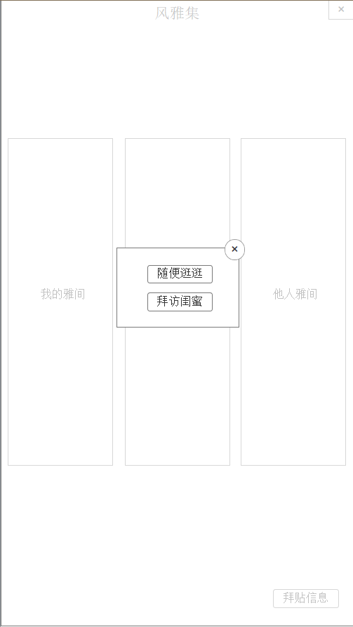
24.拜访他人雅间 | 序号 | 名称 | 操作说明 |  |  | 显示说明
 | 1 | 关闭按钮 | 单击关闭弹窗
 | 2 | 随便看看 | 单击后随机拜访1个区排名前20%的玩家
 | 3 | 拜访闺蜜 | （后续开发功能）

1

2

3

1
2

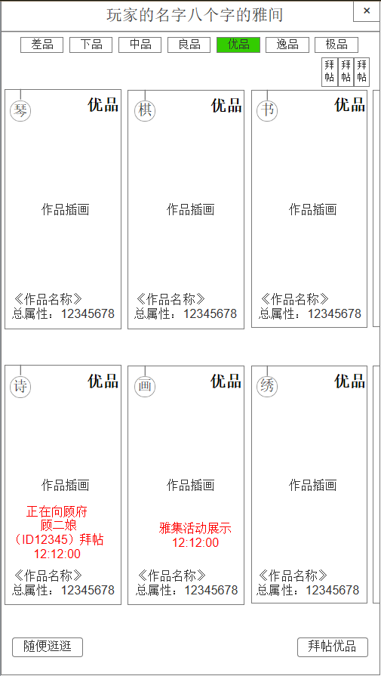
3
4
 | 序号 | 名称 | 操作说明 |  |  | 显示说明
25.随便逛逛 | 1 | 标题 |  |  |  | 显示某个人的雅间
 | 2 | 返回按钮 | 单击返回风雅集主界面
 | 3 | 分页标签 | 单击标签，切换作品分页
 | 4 | 拜帖数量 |  |  |  | 显示该玩家收到的拜帖信息未读数量
 | 5 | 未交流作品 |  |  |  | 显示玩家的未交流作品
 | 6 | 作品状态 |  |  |  | 显示正在展示或拜帖中的状态
 | 7 | 随便逛逛 | 单击后随机拜访1个区排名前100的玩家（剔除正在拜访的人）
5
 | 8 | 拜帖优品 | 单击选择我的作品，向该玩家拜帖

6

8
7

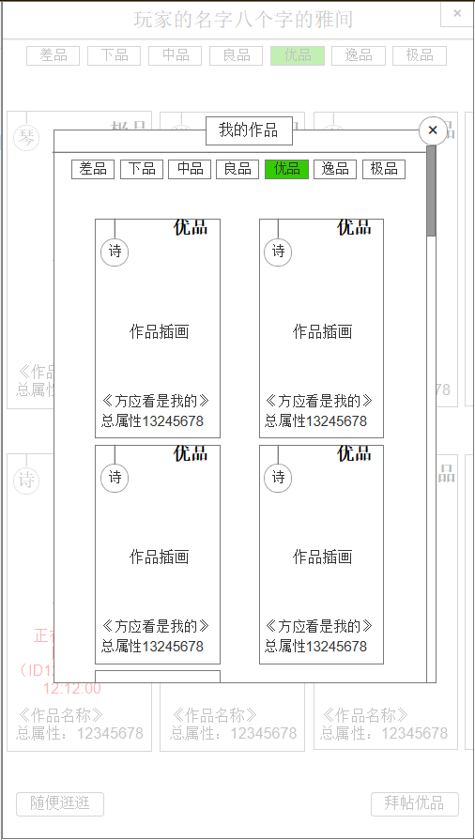
26.选择我的作品 | 序号 | 名称 | 操作说明 |  |  | 显示说明
 | 1 | 标题 |  |  |  | 显示标题“我的优品”（根据符合交流的档次显示）
 | 2 | 关闭按钮 | 单击关闭弹窗，打开上级拜帖信息弹窗
1
 | 3 | 滚动条 | 长按上下滚动
2
 | 4 | 作品 | 单击作品，关闭选择弹窗，打开选择消耗弹窗 |  |  | 显示符合交流档次的作品，包含作品类型、档次、插画、属性、名称
 | 5 | 分页标签 | 单击标签，切换作品分页
1

3

4

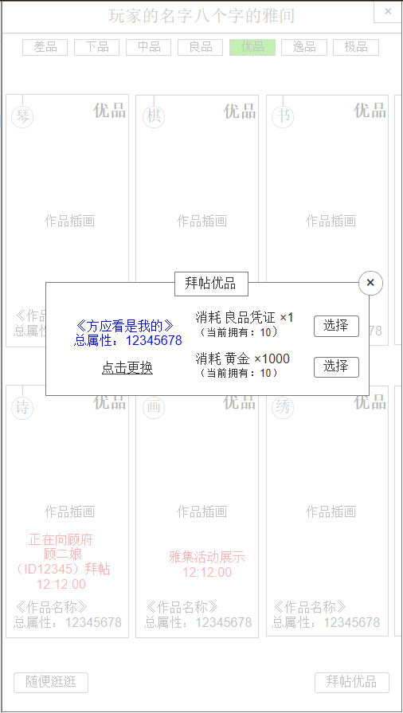
27.选择消耗 | 序号 | 名称 | 操作说明 |  |  | 显示说明
 | 1 | 标题 |  |  |  | 显示标题“拜帖作品”
 | 2 | 关闭按钮 | 单击关闭弹窗
 | 3 | 我的作品 |  |  |  | 显示我选择的作品名称、总属性
 | 4 | 点击更换 | 单击弹窗重新选择作品
 | 5 | 交流消耗 |  |  |  | 显示交流所需消耗的道具或黄金，以及我拥有的数量
 | 6 | 选择按钮 | 单击选择
 |  |  | 1.检验作品已选择，否则提示未选中作品
 |  |  | 2.检验道具或黄金满足，否则提示材料不足
 |  |  | 3.请求交流，在交流成功界面获得对方作品数值，并获得结缘贺礼
 |  |  | 4.作品结缘后返回雅集活动界面

1
2

3
6

4
5

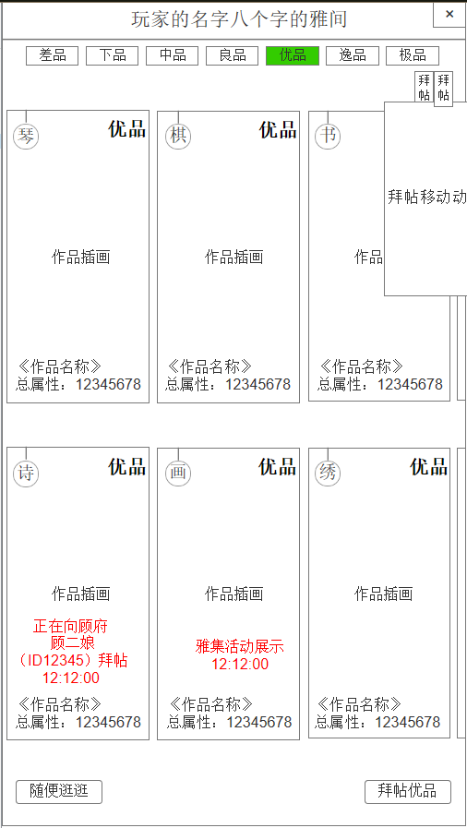
28.拜帖移动动画 | 序号 | 名称 | 操作说明 |  |  | 显示说明
 | 1 | 拜帖动画 |  |  |  | 【动画】拜帖移动动画

1

